Баг-репорт
Номер Бага | Заголовок | Приоритет | Предусловие | Шаги | Фактический Результат | Ожидаемый Результат | Окружение | Вложения | Комментарий
1 | При вводе клички животного в поле "Найти питомца" ничего не появляется. | Critical | В браузере открыта страница http://130.193.37.179/app/about | 1. В поле "Найти питомца ", находящееся в шапке сайта, ввести кличку "Гоша". | Ничего не происходит | На странице появится карточка питомца "Гоша" | Win 10 Home 20h2, Opera GX (80.0.4170.61), Google Chrome (95.0.4638.69), Microsoft Edge(95.0.1020.40); iPhone 11 iOS 14.8 Safari
2 | При нажатии на кнопку соц. сетей ничего не происходит. | Minor | В браузере открыта страница http://130.193.37.179/app/about | 1. В футере страницы, нажать на кнопку в виде иконки "Instagram" 2. Рядом с иконкой "Instagram" нажать на иконки "TikTok", "Youtube", "Telegram" | Ничего не происходит | Открывается страница площадки на чью иконку нажали. | Win 10 Home 20h2, Opera GX (80.0.4170.61), Google Chrome (95.0.4638.69), Microsoft Edge(95.0.1020.40); iPhone 11 iOS 14.8 Safari
3 | Неправильное отображение карточек питомцев при нажатии кнопки "Питомцы без дома". | Major | В браузере открыта страница http://130.193.37.179/app/pets | 1.Нажать на кнопку "Питомцы без дома", находящуюся под шапкой сайта. | Отображаются не все питомцы со статусом "Без Дома" | Отображаются все карточки питомцев со статусом "Без дома". | Win 10 Home 20h2, Opera GX (80.0.4170.61), Google Chrome (95.0.4638.69), Microsoft Edge(95.0.1020.40); iPhone 11 iOS 14.8 Safari | 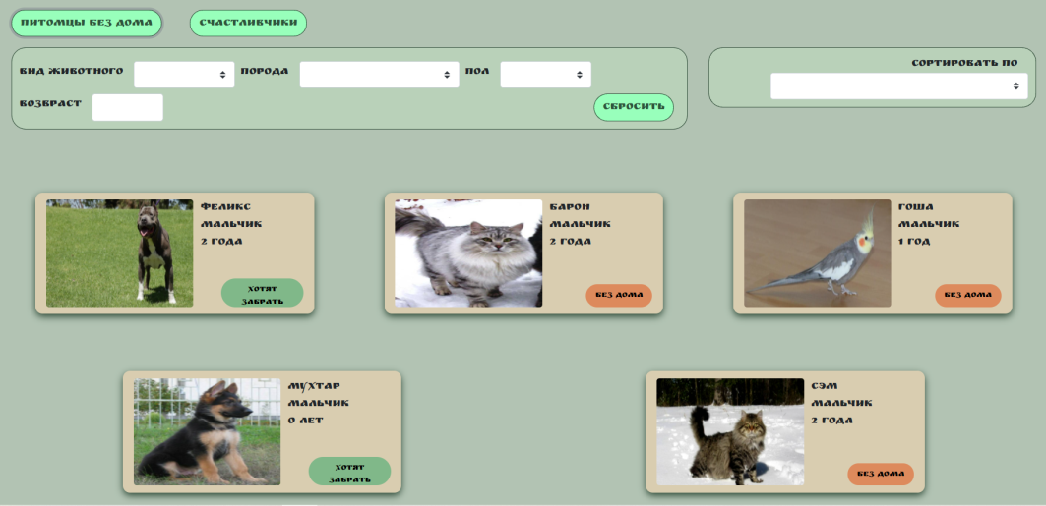
4 | При нажатии на кнопку соц. сетей ничего не происходит. | Minor | В браузере открыта страница http://130.193.37.179/app/pets | 1. В футере страницы, нажать на кнопку в виде иконки "Instagram" 2. Рядом с иконкой "Instagram" нажать на иконки "TikTok", "Youtube", "Telegram" | Ничего не происходит | Открывается страница площадки на чью иконку нажали. | Win 10 Home 20h2, Opera GX (80.0.4170.61), Google Chrome (95.0.4638.69), Microsoft Edge(95.0.1020.40); iPhone 11 iOS 14.8 Safari
5 | При вводе клички животного в поле "Найти питомца" ничего не появляется. | Critical | В браузере открыта страница http://130.193.37.179/app/contact | 1. В поле "Найти питомца ", находящееся в шапке сайта, ввести кличку "Феликс". | Ничего не происходит | На странице появится карточка питомца "Феликс" | Win 10 Home 20h2, Opera GX (80.0.4170.61), Google Chrome (95.0.4638.69), Microsoft Edge(95.0.1020.40); iPhone 11 iOS 14.8 Safari
6 | При нажатии на кнопку соц. сетей ничего не происходит. | Minor | В браузере открыта страница http://130.193.37.179/app/contact | 1. В футере страницы, нажать на кнопку в виде иконки "Instagram" 2. Рядом с иконкой "Instagram" нажать на иконки "TikTok", "Youtube", "Telegram" | Ничего не происходит | Открывается страница площадки на чью иконку нажали. | Win 10 Home 20h2, Opera GX (80.0.4170.61), Google Chrome (95.0.4638.69), Microsoft Edge(95.0.1020.40); iPhone 11 iOS 14.8 Safari
7 | Не задан формат данных для полей ввода ФИО, анкеты при нажатии кнопки "Приютить". | Major | В браузере открыта страница питомца "Мухтар мальчик 0 лет" http://130.193.37.179/app/pets/a9297832-56e5-4949-9ac6-88b7973e1807 | 1. Нажать кнопку "Приютить". 2. В открывшейся вкладке с анкетой, в поле "Введите Имя", Ввести: $321. 3. В поле "Введите Фамилию", ввести: %$#@!. 4. В поле "Введите Отчество", ввести: 419420. 5. Нажать кнопку "Да". | Появляется отметка об успешном вводе данных в поле ввода. | Невозможно ввести данные. | Win 10 Home 20h2, Opera GX (80.0.4170.61), Google Chrome (95.0.4638.69), Microsoft Edge(95.0.1020.40); iPhone 11 iOS 14.8 Safari
8 | При исправлении неккоректных данных в форме "Приютить" на странице питомца, всплывающие подсказки не исчезают. | Critical | В браузере открыта страница питомца "Мухтар мальчик 0 лет" http://130.193.37.179/app/pets/a9297832-56e5-4949-9ac6-88b7973e1807 | 1. Нажать кнопку "Приютить". 2. В открывшейся вкладке с анкетой, в поле "Введите Имя", Ввести: Иван. 3. В поле "Введите Фамилию", ввести: Иванов. 4. В поле "Введите Отчество", ввести: Иванович. 5. В поле "+7 Ваш Номер", ввести: 123 6. В поле "your@email.com", ввести: 123 7. В поле "Комментарий", ввести: 123 8. Нажать кнопку "Да". 9. В поле "+7 Ваш Номер", удалить старые данные и ввести: +79998886655 . 10. В поле "your@email.com", удалить старые данные и ввести: 123@gmail.com . 11. Нажать кнопку "Да". | Подсказки о некорректном вводе данных остались. | Подсказки о некорректном вводе данных исчезают и форма с анкетой отправилась. | Win 10 Home 20h2, Opera GX (80.0.4170.61), Google Chrome (95.0.4638.69), Microsoft Edge(95.0.1020.40); iPhone 11 iOS 14.8 Safari | 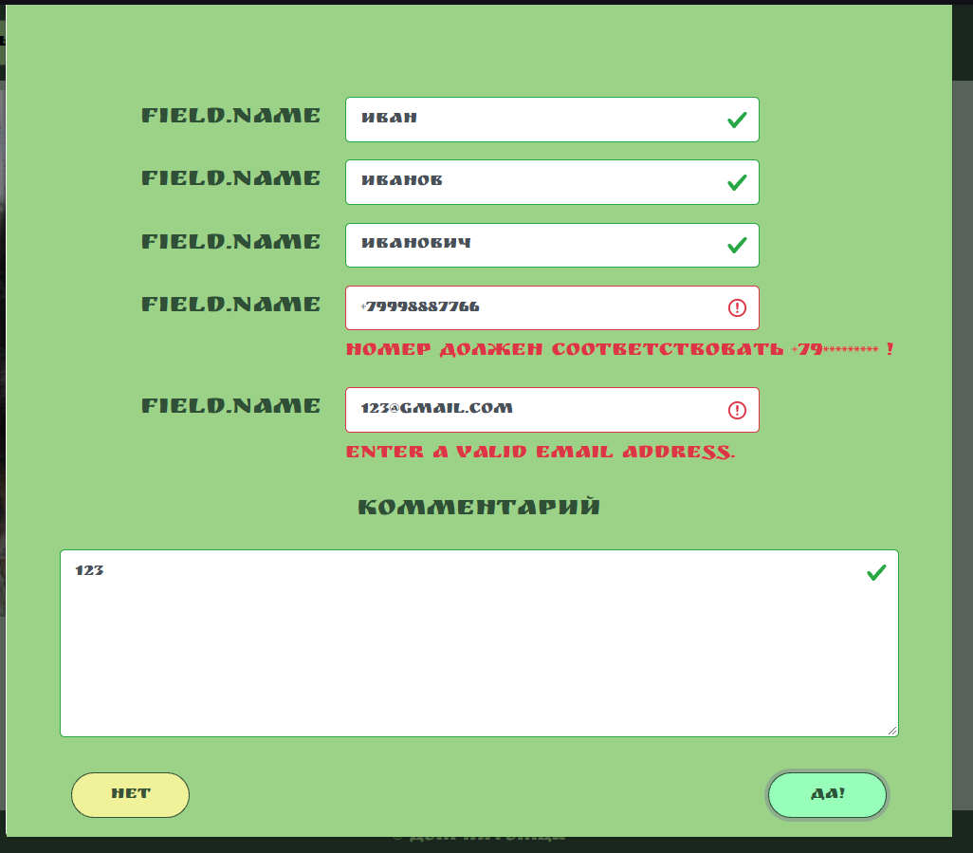
9 | Не отправляется форма "Приютить" на странице питомца. | Blocker | В браузере открыта страница питомца "Мухтар мальчик 0 лет" http://130.193.37.179/app/pets/a9297832-56e5-4949-9ac6-88b7973e1807 | 1. Нажать кнопку "Приютить". 2. В открывшейся вкладке с анкетой, в поле "Введите Имя", Ввести: Иван. 3. В поле "Введите Фамилию", ввести: Иванов. 4. В поле "Введите Отчество", ввести: Иванович. 5. В поле "+7 Ваш Номер", ввести: +79998886655 6. В поле "your@email.com", ввести: 123@gmail.com . 7. В поле "Комментарий", ввести: 123 8. Нажать кнопку "Да". | Ничего не происходит | Форма отправилась. | Win 10 Home 20h2, Opera GX (80.0.4170.61), Google Chrome (95.0.4638.69), Microsoft Edge(95.0.1020.40); iPhone 11 iOS 14.8 Safari | 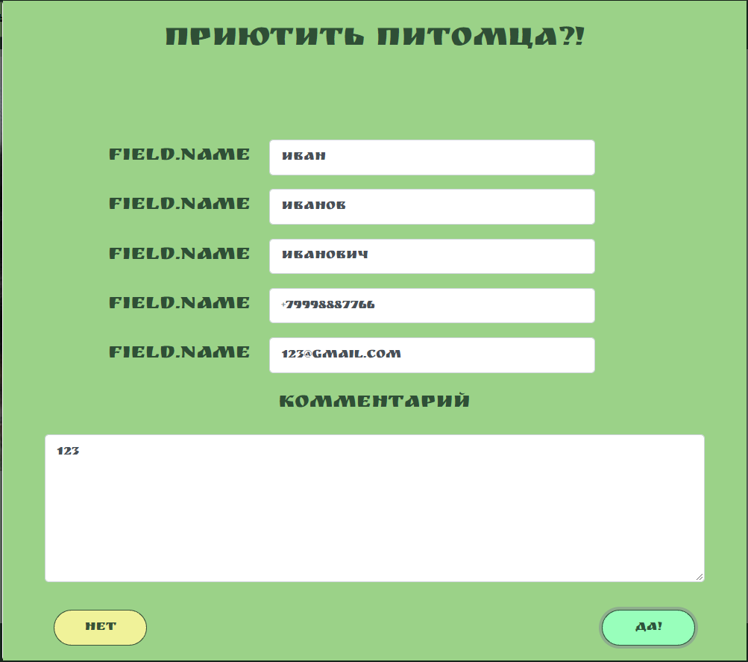
10 | Описания полей для ввода не обозначают сути. | Major | В браузере открыта страница питомца "Мухтар мальчик 0 лет" http://130.193.37.179/app/pets/a9297832-56e5-4949-9ac6-88b7973e1807 | 1. Нажать кнопку "Приютить". | Рядом с полями ввода для: Имени, Фамилии, Отчества, Номера телефона, E-mail, написано "Field.Name" не отражающее, что нужно вводить в данное поле ввода | Для каждого поля ввода, описание указывает что нужно вводить: Имя: для поля имени, Фамилия: для поля фамилии, Отчество: для поля отчество, Номер телефона: для поля ввода номера, Электронная почта: для поля ввода e-mail. | Win 10 Home 20h2, Opera GX (80.0.4170.61), Google Chrome (95.0.4638.69), Microsoft Edge(95.0.1020.40); iPhone 11 iOS 14.8 Safari | 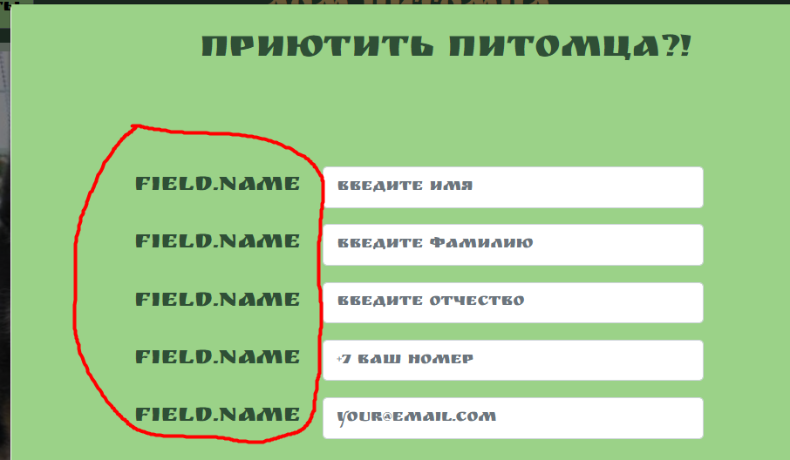
11 | Возможность ввода отрицательных чисел в поле ввода фильтра "Возраст". | Major | В браузере открыта страница http://130.193.37.179/app/pets | 1. В поле ввода фильтра "Возраст" ввести 0. 2. В поле ввода фильтра "Возраст", нажать на стрелку вниз. | Цифра в поле ввода фильтра "Возраст" стала отрицательной. | Невозможно совершить действие. | Win 10 Home 20h2, Opera GX (80.0.4170.61),
12 | Некорректные значения в фильтре "Вид животного" | Major | В браузере открыта страница http://130.193.37.179/app/pets | 1.Нажать на поле ввода фильтра "Вид животного". | В открывшемся выпадающем списке значения фильтра несоответствуют карточкам питомцев на сайте -кошка, обезьянка,обезьянка, слон. | Значения фильтра соответствуют карточкам размещенным на сайте. (Кот, собака, попугай) | Win 10 Home 20h2, Opera GX (80.0.4170.61), Google Chrome (95.0.4638.69), Microsoft Edge(95.0.1020.40); iPhone 11 iOS 14.8 Safari | 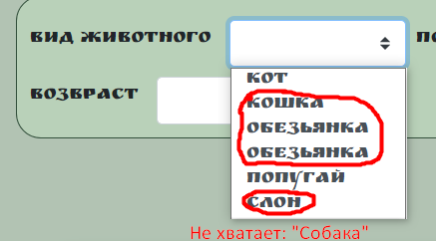
13 | Не правильно работает значение фильтра "Вид животого". | Major | В браузере открыта страница http://130.193.37.179/app/pets | 1.Нажать на поле ввода фильтра "Вид животного". 2. Выбрать значение "Кот" . | Не выводится ни одной карточки питомца. | На экран выводится карточки питомцев "Барон мальчик 2 года", "Сэм мальчик 2 года", так как эти карточки относятся к виду животного - кот. | Win 10 Home 20h2, Opera GX (80.0.4170.61), Google Chrome (95.0.4638.69), Microsoft Edge(95.0.1020.40); iPhone 11 iOS 14.8 Safari
14 | Некорректные значения в фильтре "Порода" | Minor | В браузере открыта страница http://130.193.37.179/app/pets | 1.Нажать на поле ввода фильтра "Порода". | В открывшемся выпадающем списке значения фильтра несоответствуют карточкам питомцев на сайте - индийский, розовый. | Значения фильтра соответствуют карточкам питомцев размещенным на сайте. (Корелла, немецкая овчарка, питбуль, сибирская кошка) | Win 10 Home 20h2, Opera GX (80.0.4170.61), Google Chrome (95.0.4638.69), Microsoft Edge(95.0.1020.40); iPhone 11 iOS 14.8 Safari | 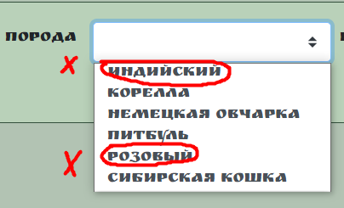
15 | Лишнее значение в фильтре "Порода" | Minor | В браузере открыта страница http://130.193.37.179/app/pets | 1. Нажать на поле ввода фильтра "Порода". 2. Выбрать значение "Розовый" нажав на него. | На странице появляется карточка питомца "Феликс мальчик 2 года", а значение в фильтре поменялось на "Питбуль". | С применением фильтра, никаких карточек питомца не выдает. | Win 10 Home 20h2, Opera GX (80.0.4170.61), Google Chrome (95.0.4638.69), Microsoft Edge(95.0.1020.40); iPhone 11 iOS 14.8 Safari | Ссылка на видео: https://www.loom.com/share/a5a347c8944e483787da50f7dd5e49dd
16 | Лишнее значение в фильтре "Пол" | Minor | В браузере открыта страница http://130.193.37.179/app/pets | 1.Нажать на поле ввода фильтра "Пол". | В открывшемся выпадающем списке лишнее значение фильтра "Пол" - Кабель. | В открывшемся выпадающем списке будет только два пола - мальчик, девочка . | Win 10 Home 20h2, Opera GX (80.0.4170.61), Google Chrome (95.0.4638.69), Microsoft Edge(95.0.1020.40); iPhone 11 iOS 14.8 Safari | 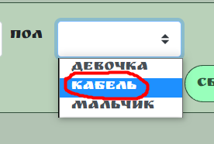
17 | Фильтры "Вид животного" и "Порода" не связаны между собой. | Major | В браузере открыта страница http://130.193.37.179/app/pets | 1. Нажать на поле ввода фильтра "Вид животного". 2. В открывшемся выпадающем списке, выбрать значение "Попугай". 3. Нажать на поле ввода фильтра "Порода" | В выпадающем списке фильтра "Порода" присутствуют все породы, в том числе не связанные с предыдущим фильтром. | В выпадающем списке фильтра "Порода" будут значения связанные с выбранным в фильтре "Вид животного" значением. | Win 10 Home 20h2, Opera GX (80.0.4170.61), Google Chrome (95.0.4638.69), Microsoft Edge(95.0.1020.40); iPhone 11 iOS 14.8 Safari
18 | Не коректно отображаются фотографии на карточках питомцев на странице "Питомцы". | Minor | В браузере открыта страница http://130.193.37.179/app/pets | 1. Проскроллить страницу до карточек питомцев. | Фотографии на карточках питомцах растянуты по горизонтали. | Фотографии питомцев без растягивания. | Win 10 Home 20h2, Opera GX (80.0.4170.61), Google Chrome (95.0.4638.69), Microsoft Edge(95.0.1020.40); iPhone 11 iOS 14.8 Safari |  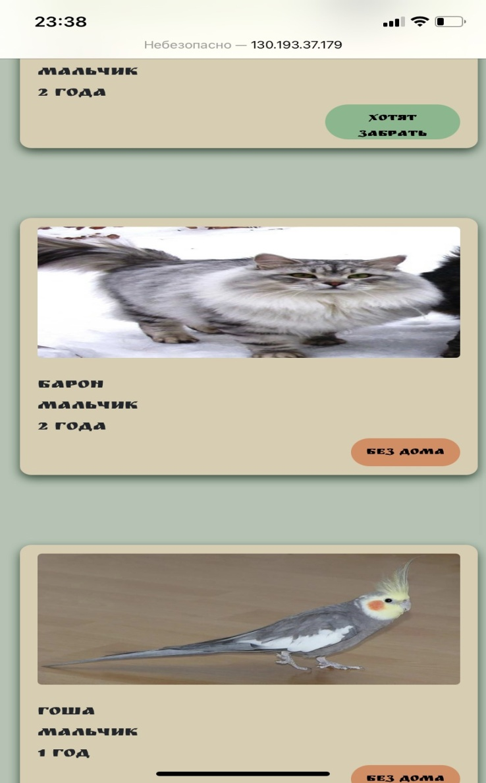
19 | Нарушена верстка футера страницы "О нас" в мобильной версии сайта | Minor | В мобильном браузере открыта страница http://130.193.37.179/app/about | 1. Свайпнуть до футера. | Иконки соц. сетей сливаются с подписью сайта. | Иконки соц сетей и подпись сайта не сливаются вместе. | iPhone 11 iOS 14.8 Safari | 
20 | Нарушена верстка футера страницы "Питомцы" в мобильной версии сайта | Minor | В мобильном браузере открыта страница http://130.193.37.179/app/pets | 1. Свайпнуть до футера. | Иконки соц. сетей сливаются с подписью сайта. | Иконки соц сетей и подпись сайта не сливаются вместе. | iPhone 11 iOS 14.8 Safari | 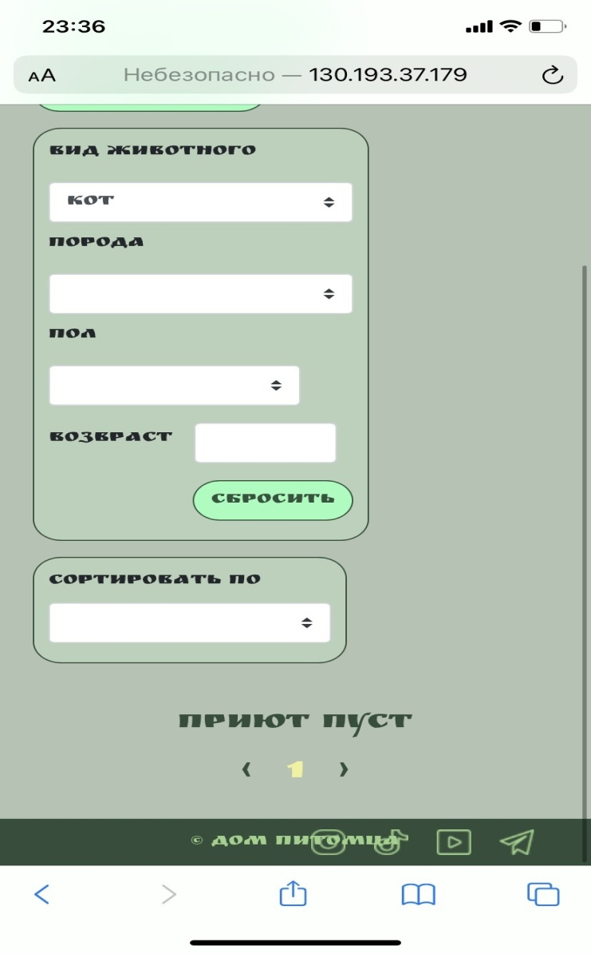
21 | Нарушена верстка футера страницы "Контакты" в мобильной версии сайта | Minor | В мобильном браузере открыта страница http://130.193.37.179/app/contact | 1. Свайпнуть до футера. | Иконки соц. сетей сливаются с подписью сайта. | Иконки соц сетей и подпись сайта не сливаются вместе. | iPhone 11 iOS 14.8 Safari | 